Base de datos
# | Marca | Modelo | Año de fabricación | Categoría | Historia | Foto
1 | Renault | 8 Gordini | 1964–1972 | Clásico | El Renault 8 fue un pequeño sedán trasero fabricado entre 1962 y 1973. Su versión deportiva Gordini equipaba un motor de 1.108 cc y 105 CV. Dominó los rallyes de los años 60 y fue fabricado en España por FASA-Renault. | 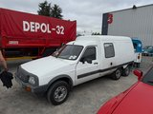
2 | Porsche | 911 RSR (Rally) | 1973 | Rally | El Porsche 911 RSR es una de las versiones de competición más icónicas de Stuttgart. Con motor aircooled bóxer de 6 cilindros, luce la librea naranja y blanca de Repsol. Dominó el Campeonato Mundial de Marcas a principios de los 70.
3 | Lancia | Rally 037 | 1982–1986 | Grupo B | El Lancia 037 fue el último coche de tracción trasera en ganar el WRC (1983). Motor central supercargado 2.0L. Compitió con la mítica librea Martini Racing. Dorsal 119 del Rallye Festival 2026.
4 | Toyota | Celica GT-Four ST165 | 1988–1989 | Grupo A | El Toyota Celica ST165 fue el coche con el que Carlos Sainz y Luis Moya ganaron su primer WRC en 1990. Tracción total y motor 2.0T de 300 CV. Librea Toyota Team Europe / Marlboro.
5 | Audi | Sport Quattro S1 | 1985–1986 | Grupo B | El Audi Sport Quattro S1 es uno de los coches de Grupo B más extremos: motor 5 cilindros turbo de 600 CV con tracción integral Quattro. Librea blanca y amarilla HB. Dorsal 124 del Rallye Festival 2026.
6 | Lancia | Delta HF Integrale | 1987–1993 | Grupo A | El Lancia Delta HF Integrale es el coche de rally más exitoso de la historia: 6 Campeonatos Mundiales consecutivos de Marcas. Motor 2.0L turbo y tracción integral. Librea Martini Racing, dorsal 67.
7 | Renault | Express 4x4 6 ruedas | ~1991–1995 | Vehículo especial | Rarísima conversión del Renault Express con doble eje trasero (6 ruedas) y tracción 4x4. Basado en el Express/Supercinq, transformado artesanalmente para uso logístico en competición.
8 | Porsche | 911 (997) | 2004–2012 | Deportivo moderno | El Porsche 911 generación 997 combinó tradición con tecnología moderna. Disponible desde el Carrera hasta el GT3, con motores desde 325 CV. Este ejemplar amarillo Speed lleva matrícula española 7456 DKC. | 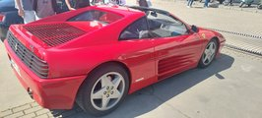
9 | Ferrari | 348 ts | 1989–1995 | Superdeportivo | El Ferrari 348 ts (transversale spyder) montaba un V8 de 3.4L y 300 CV en posición central-trasera. Diseño Pininfarina con aletas laterales características. Antecedente directo del F355.
10 | Trabant (escultura) | 601 — obra de arte | 1963–1991 | Arte / Curiosidad | Escultura de arenisca roja que representa un Trabant 601, símbolo de la RDA. El Trabi tenía carrocería de duroplasto y motor de 2 tiempos. Se convirtió en símbolo de la reunificación alemana. La escultura incluye un busto sobre el techo. | 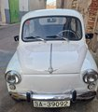
11 | UAZ | 469 (УАЗ-469) | 1972–2003 | Todo terreno / Militar | El UAZ-469 es un todoterreno soviético fabricado en Uliánovsk desde 1972. Motor 4 cilindros de 75 CV, tracción integral permanente con reductora. Vehículo estándar del Ejército Rojo y el Pacto de Varsovia. Este ejemplar tiene matrícula búlgara. | 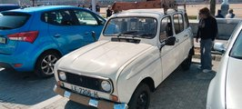
12 | Ford | Sierra Ghia | 1987–1993 | Clásico | El Ford Sierra fue el sucesor del Cortina, presentado en 1982 con revolucionaria aerodinámica. Este ejemplar azul eléctrico es de la segunda serie (1987-1993) en versión Ghia de lujo. También existió la legendaria Sierra RS Cosworth. | 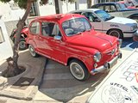
13 | Moskvitch | 408 (Москвич) | 1964–1975 | Clásico soviético | El Moskvitch 408 fue uno de los coches más exportados de la URSS, fabricado en la planta AZLK de Moscú. Motor 1.3L de 50 CV. Vendido en Europa Occidental como 'Moskvich'. Este ejemplar amarillo está expuesto en el Museo del Automóvil de Sofía, Bulgaria. | 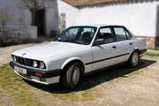
14 | Moskvitch / Clásico | Compacto rojo (museo) | ~1960–1975 | Clásico soviético | Vehículo compacto rojo expuesto en el Museo del Automóvil de Sofía (Bulgaria). Representa los coches del bloque del Este de los años 60-70. El museo alberga una extraordinaria colección de automóviles soviéticos y del Pacto de Varsovia.
15 | BMW | Serie 3 E30 | 1982–1994 | Clásico | El BMW E30 es considerado uno de los mejores coches de conducción de todos los tiempos. Fabricado en Múnich, estableció el estándar del segmento premium compacto. Versiones desde el 316i hasta el legendario M3 E30 de 200 CV. Este sedán blanco tiene matrícula de Salamanca.
16 | SEAT | 600 | 1957–1973 | Clásico español | El SEAT 600 fue el coche que motorizó a la España del desarrollismo. Fabricado en Barcelona bajo licencia Fiat, se presentó en 1957 a 65.000 pesetas. Motor trasero de 633 cc y 21 CV. Este ejemplar rojo lleva la inscripción 'Julián y Daniela'. | 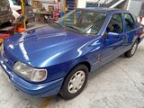
17 | Renault | 4 (R4) | 1961–1992 | Clásico | El Renault 4 fue producido durante 31 años con más de 8 millones de unidades. Primer coche de tracción delantera con suspensión independiente en las cuatro ruedas para el gran público. Diseño utilitario con portón trasero. Este ejemplo blanco lleva maletas vintage en el techo. | 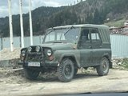
18 | SEAT | 600 (primera serie) | 1957–1963 | Clásico español | Primera serie del SEAT 600, reconocible por su parabrisas de una pieza y parachoques de goma negra. Matriculado en Salamanca (SA-39092). Fabricado en la Zona Franca de Barcelona como copia del Fiat 600 italiano adaptada al mercado español. | 